Solicitud gráfica
 | Área: | Matemáticas |  |  | Fecha:
 | Grado: | 10
 | Título del tema: | La estadística y la probabilidad |  |  | ¿Cuaderno de estudio o recurso? | Cuaderno de Estudio
 | Editor: | Josué Malagón

 | Código guión o recurso: | MA_10_06_CO | ← Para determinar este código, visite la hoja de Ayuda
 |  |  |  |  | ESPECIFICACIÓN DE ARCHIVOS A ENTREGAR
Núm. | Archivo Shutterstock o ruta en web | Imagen para: | Tipo | Formato | Nombre imagen SMALL | Tamaño imagen SMALL | Nombre imagen ZOOM | Tamaño imagen ZOOM | Descripción | Observaciones
IMG01 | ver observaciones | Cuaderno de Estudio | Ilustración | Horizontal | MA_10_06_CO_IMG01_small | 526 x 370 px | MA_10_06_CO_IMG01_zoom | 800 x 600 px | Por favor en la gráfica, escribir el símbolo de % separado un espacio de la cantidad, así: 0 % 25 % …, las letras "Q" deben estar en itálica | 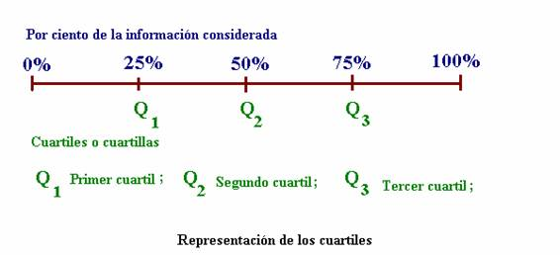
IMG02 | La imagen se toma de: 4º ESO/Matemáticas/La estadística/Las medidas de posición/Los valores no centrales, sin embargo se cambia un dato en la tabla, es el 30 que esta en negrita | Cuaderno de Estudio | Ilustración | Horizontal | MA_10_06_CO_IMG02_small | 526 x 370 px | MA_10_06_CO_IMG02_zoom | 800 x 600 px | Por favor tener cuidado pues se cambia un dato en la tabla, el 30 que esta en negrita
IMG03 | Imagen tomada de: 4º ESO/Matemáticas/La probabilidad/ Los experimentos aleatorios | Cuaderno de Estudio | Ilustración | Horizontal | MA_10_06_CO_IMG03_small | 526 x 370 px | MA_10_06_CO_IMG03_zoom | 800 x 600 px |  | 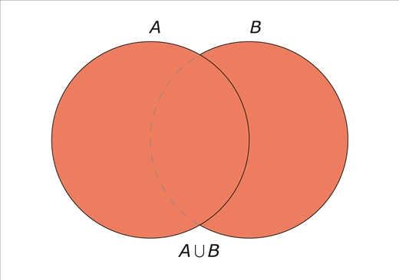
IMG04 | Imagen tomada de: 4º ESO/Matemáticas/Probabilidad/ Experimentos aleatorios | Cuaderno de Estudio | Ilustración | Horizontal | MA_10_06_CO_IMG04_small | 526 x 370 px | MA_10_06_CO_IMG04_zoom | 800 x 600 px | http://profesores.aulaplaneta.com/DNNPlayerPackages/Package14645/InfoGuion/cuadernoestudio/images_xml/MT_10_12_img3_zoom.jpg | 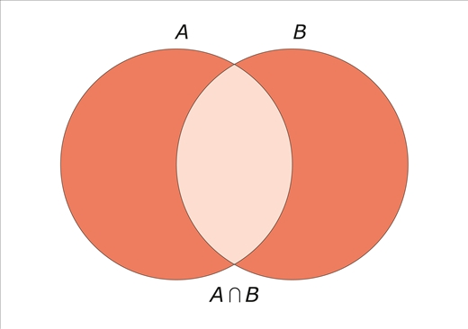
IMG05 | Imagen tomada de: 4º ESO/Matemáticas/La Combinatoria/ ¿Qué es la combinatoria? | Cuaderno de Estudio | Ilustración | Horizontal | MA_10_06_CO_IMG05_small | 526 x 370 px | MA_10_06_CO_IMG05_zoom | 800 x 600 px |  | 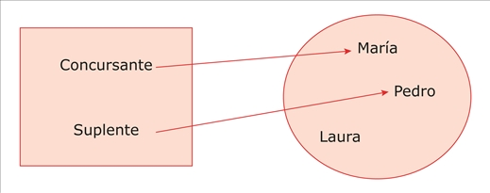
IMG06 | Imagen tomada de: 4º ESO/Matemáticas/La Combinatoria/¿Qué es la combinatoria? | Cuaderno de Estudio | Ilustración | Horizontal | MA_10_06_CO_IMG06_small | 526 x 370 px | MA_10_06_CO_IMG06_zoom | 800 x 600 px |  | 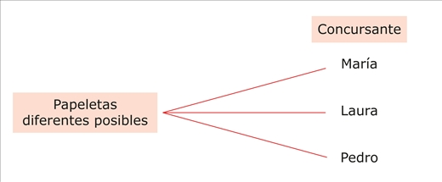
IMG07 | Imagen tomada de: 4º ESO/Matemáticas/Combinatoria/ ¿Qué es la combinatoria? | Cuaderno de Estudio | Ilustración | Horizontal | MA_10_06_CO_IMG07_small | 526 x 370 px | MA_10_06_CO_IMG07_zoom | 800 x 600 px |  | 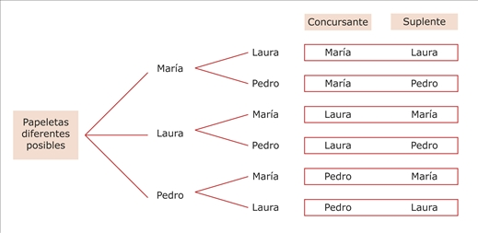
IMG08 | Imagen tomada de: 4º ESO/Matemáticas/La combinatoria/ Las muestras ordenadas | Cuaderno de Estudio | Ilustración | Horizontal | MA_10_06_CO_IMG08_small | 526 x 370 px | MA_10_06_CO_IMG08_zoom | 800 x 600 px |  | 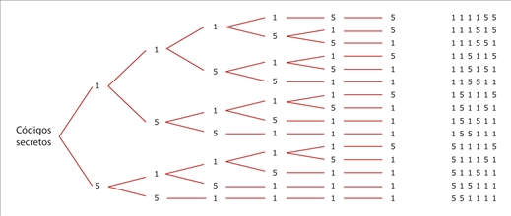
IMG09 | Imagen tomada de: 4º ESO/Matemáticas/La combinatoria/Las muestras no ordenadas | Cuaderno de Estudio | Ilustración | Horizontal | MA_10_06_CO_IMG09_small | 526 x 370 px | MA_10_06_CO_IMG09_zoom | 800 x 600 px |  | 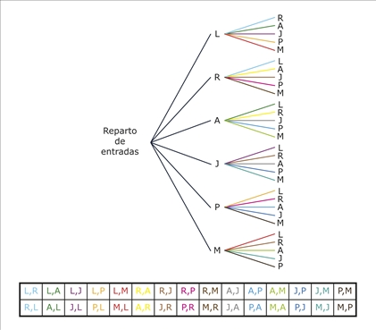
IMG10 | Imagen tomada de: 4º ESO/Matemáticas/La combinatoria/Las muestras no ordenadas | Cuaderno de Estudio | Ilustración | Horizontal | MA_10_06_CO_IMG10_small | 526 x 370 px | MA_10_06_CO_IMG10_zoom | 800 x 600 px |  | 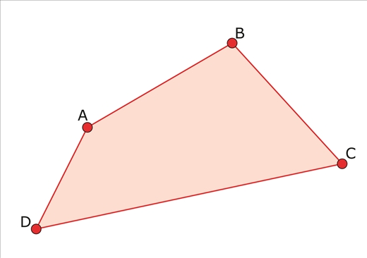
IMG11 | Imagen tomada de: 4º ESO/Matemáticas/Combinatoria/ Muestras no ordenadas, sin embargo tener en cuenta que se debe cambiar el nombre "bolsas de patatas" por "paquetes de papas" | Cuaderno de Estudio | Ilustración | Horizontal | MA_10_06_CO_IMG11_small | 526 x 370 px | MA_10_06_CO_IMG11_zoom | 800 x 600 px | Por favor cambiar el nombre "bolsas de patatas" por "paquetes de papas" | 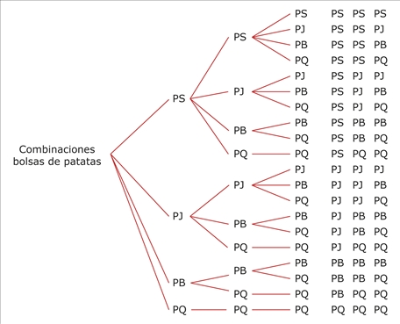
IMG12 | Imagen tomada de: 4º ESO/Matemáticas/Probabilidad/La probabilidad de un suceso | Cuaderno de Estudio | Ilustración | Horizontal | MA_10_06_CO_IMG12_small | 526 x 370 px | MA_10_06_CO_IMG12_zoom | 800 x 600 px |  | 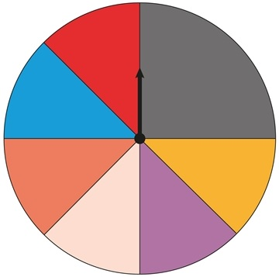
IMG13 | Imagen tomada de: 4º ESO/Matemáticas/La probabilidad/La Probabilidad condicionada | Cuaderno de Estudio | Ilustración | Horizontal | MA_10_06_CO_IMG13_small | 526 x 370 px | MA_10_06_CO_IMG13_zoom | 800 x 600 px |  | 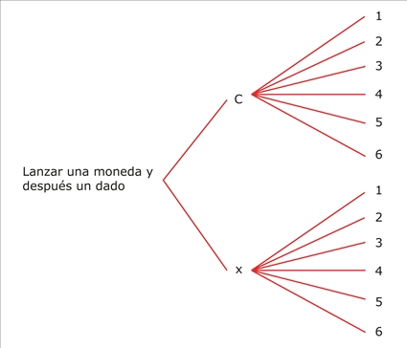
IMG14 | Imagen tomada de: 4º ESO/Matemáticas/Probabilidad/ Probabilidad condicionada | Cuaderno de Estudio | Ilustración | Horizontal | MA_10_06_CO_IMG14_small | 526 x 370 px | MA_10_06_CO_IMG14_zoom | 800 x 600 px |  | 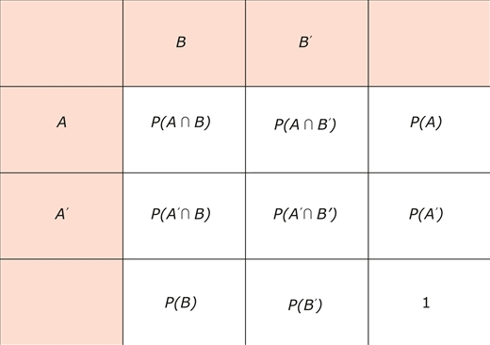
IMG15 | Imagen tomada de: 4º ESO/Matemáticas/Probabilidad/ Probabilidad condicionada | Cuaderno de Estudio | Ilustración | Horizontal | MA_10_06_CO_IMG15_small | 526 x 370 px | MA_10_06_CO_IMG15_zoom | 800 x 600 px |  | 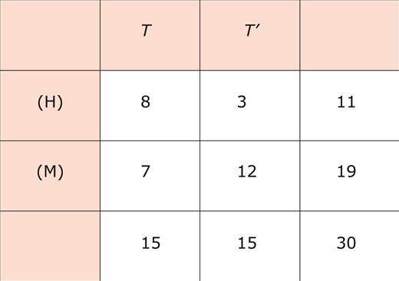
IMG16 | Imagen tomada de: 4º ESO/Matemáticas/Probabilidad/ Probabilidad condicionada, sin embargo se debe cambiar "tejanos" por "tenis", "chicas" por "mujeres" y "chicos" por "hombres" | Cuaderno de Estudio | Ilustración | Horizontal | MA_10_06_CO_IMG16_small | 526 x 370 px | MA_10_06_CO_IMG16_zoom | 800 x 600 px | Por favor, se debe cambiar "tejanos" por "tenis", "chicas" por "mujeres" y "chicos" por "hombres" | 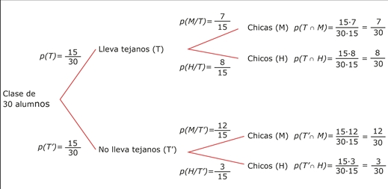
IMG17 | Icono de guin aprovechado, el código es: MT_10_10 | Cuaderno de Estudio | Ilustración | Horizontal | MA_10_06_CO_IMG17_small | 526 x 370 px | MA_10_06_CO_IMG17_zoom | 800 x 600 px |  | 

